Sheet1
 | Móvil
 | Servicios
 | consultarproductos(): ArrayList<Producto>
 | consultarextras(): ArrayList<Extra>
 | EnviarPedido(): bool
 | AdicionaraPedido(Bedida, ArrayList<Extra>): bool
 | AgregarPedido(): bool

Web
Vista |  | Facade |  |  |  |  |  | Repositorios |  | BD
Controlador |  | FacadeBebida |  |  | FacadeExtra |  |  | RepositorioExtras | RepositorioBedida | Bebida |  | Ingredientes |  | Extras |  | Formula
Index.jsp |  | ArrayList<Bebida> Listadebebidas |  |  | ArrayList<Extra> Listadextras |  |  | ConsultarExtras(): ArrayList<Extra> | ConsultarBedidas(): ArrayList<Bedida> | Varchar(20) | Key_bebida | Varchar(20) | Key_ing | Varchar(20) | Key | Varchar(20) | Key
Listadebotones.jsp |  | main(): ArrayList<Bebida> |  |  | main(): ArrayList<Extra> |  |  |  | ConsultarPrecio(String id): Int | Varchar(20) | Nombre | Varchar(20) | Nombre | Varchar(20) | Nombre | Varchar(20) | Key_bebida
Listadebotonesextra.jsp |  |  |  |  |  |  |  |  |  | Int | Precio_neto | Int | Precio | Int | Precio | Varchar(20) | Key_ing
PedidoActual.jsp |  |  |  |  |  |  |  |  |  |  |  |  |  |  |  | Int | Precio
 |  |  |  |  |  |  |  |  |  |  |  |  |  |  |  | Int | Precio_neto

 | Negocio
 | Pedido |  | Bedida |  |  | Extra |  |  |  |  |  |  |  |  |  |  |  | asd
 | Mapa<Bedida,ArrayList<Extra>> |  | String | ID |  | String | ID
 | EnviarPedido(): bool |  | String | Nombre |  | String | Nombre
 | AdicionaraPedido(Bedida, ArrayList<Extra>): bool |  | Int | Valor |  | Int | Valor
 | AgregarPedido(): bool |  | Bedida(Int id) |  |  | getID()
 |  |  | getID() |  |  | setID(String id)
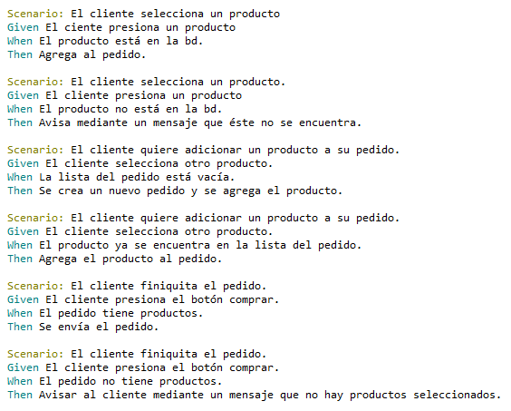
 |  |  | setID(String id) |  |  | getNombre()
 |  |  | getNombre() |  |  | setNombre(String x)
 |  |  | setNombre(String x) |  |  | getValor()
 |  |  | getValor() |  |  | setValor(int x)
 |  |  | setValor(int x)

